Timeline Pengadaan Lgsg
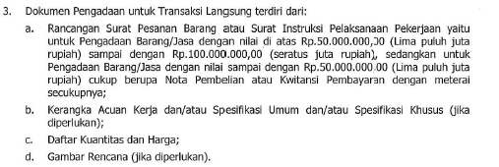
Timeline Transaksi Langsung
Jasa Penyusunan Kebijakan Dan Prosedur Impor Barang
PT Jasamarga Tollroad Operator

No | Uraian Pekerjaan | Tanggal | Dokumen | PIC | Keterangan
1 | Persetujuan PR |  | PR | Pemegang Anggaran
2 | Permohonan untuk melakukan proses negosiasi kepada Panitia Negosiasi | 2023-10-02 | 1. Nota Dinas 2. Rancangan SIPP 3. Spesifikasi 4. DKH | Pemegang Anggaran
3 | Undangan Penawaran | 2023-10-03 | Surat Keluar | Panitia Negosiasi
4 | Surat Penawaran harga | 2023-10-04 | Surat Masuk | Penyedia Barang/Jasa
5 | Negosiasi Harga | 2023-10-04 | Berita Acara | Panitia dan Penyedia Barang/Jasa
6 | Laporan Hasil Negosiasi kepada inisiator | 2023-10-05 | ND | Panitia Negosiasi
7 | Surat Instruksi Pelaksanaan Pekerjaan | 2023-10-06 | SIPP | Pengguna Barang/Jasa

